Sheet1
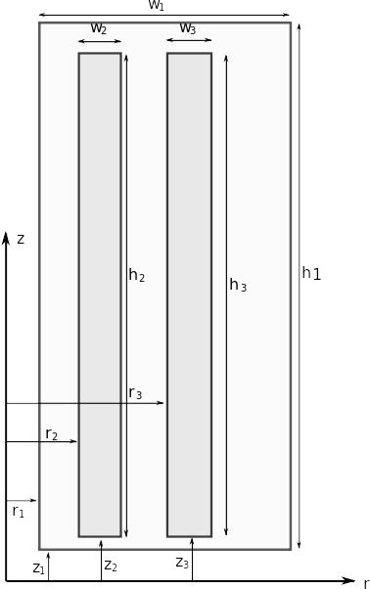
Model parameters
w1 | 152 | mm
h1 | 1129 | mm
r1 | 184 | mm
z1 | 0 | mm

w2 | 42 | mm
h2 | 979 | mm
r2 | 268 | mm
z2 | 70 | mm

w3 | 41 | mm
h3 | 979 | mm
r3 | 268 | mm
z3 | 70 | mm

jp | 3.02 | A/mm2
js | -1.00 | A/mm2

Xlv | 0 | %

Calculate

